CollectiveAccess
Image | Object | Description | Date
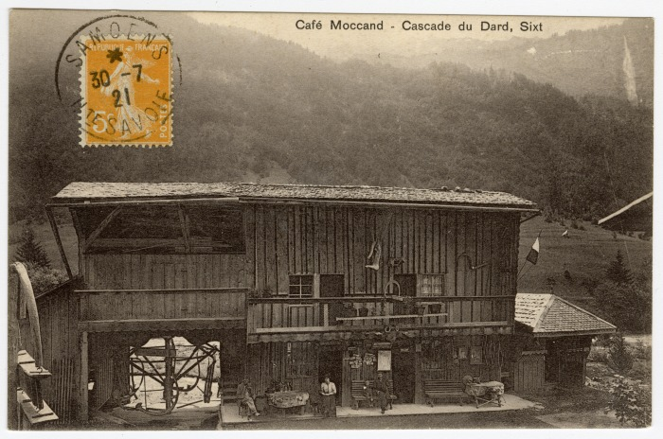 | Café Moccand et carrousel de Sixt, cascade du Dard (56-017) | Café Moccand et carrousel de Sixt, cascade du Dard Construit par Pierre-Marie MOCCAND “Pierre au Merle”, ce manège a été surnommé par les gens du pays le “Bois tordu”, d’abord conçu pour ses enfants puis petits et grands montaient dessus jusqu’à la fin de son fonctionnement en 1942.
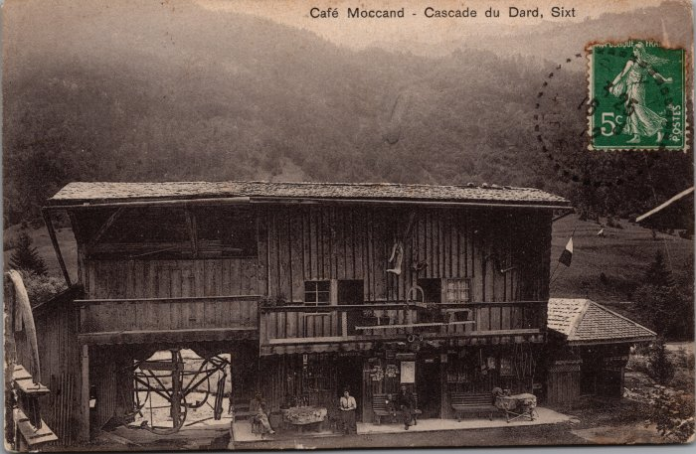 | Café Moccand et le Carrousel (2-3154) | Café Moccand et le Carrousel Construit par Pierre-Marie MOCCAND “Pierre au Merle”, ce manège a été surnommé par les gens du pays le “Bois tordu”, d’abord conçu pour ses enfants puis petits et grands montaient dessus jusqu’à la fin de son fonctionnement en 1942.
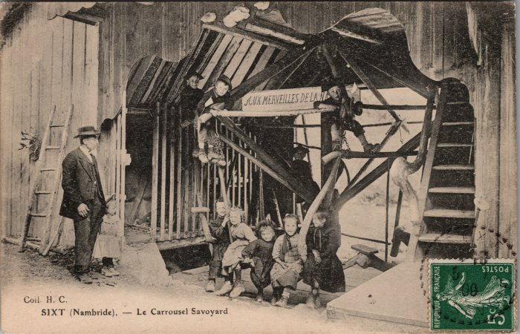 | Carte postale du "Carrousel Savoyard" à Nambride (2-3647) | Carte postale du "Carrousel Savoyard" à Nambride - 1909 Construit par Pierre-Marie MOCCAND “Pierre au Merle”, ce manège a été surnommé par les gens du pays le “Bois tordu”, d’abord conçu pour ses enfants puis petits et grands montaient dessus jusqu’à la fin de son fonctionnement en 1942.
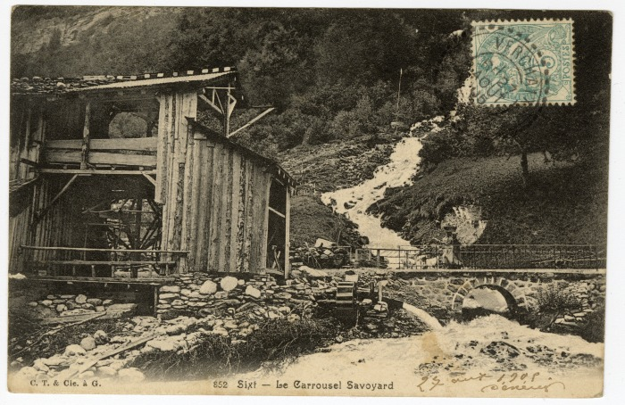 | Carte Postale du Carrousel Savoyard, 1908 (56-006) | Carte Postale du Carrousel Savoyard, 27 aout 1908 Construit par Pierre-Marie MOCCAND “Pierre au Merle”, ce manège a été surnommé par les gens du pays le “Bois tordu”, d’abord conçu pour ses enfants puis petits et grands montaient dessus jusqu’à la fin de son fonctionnement en 1942.
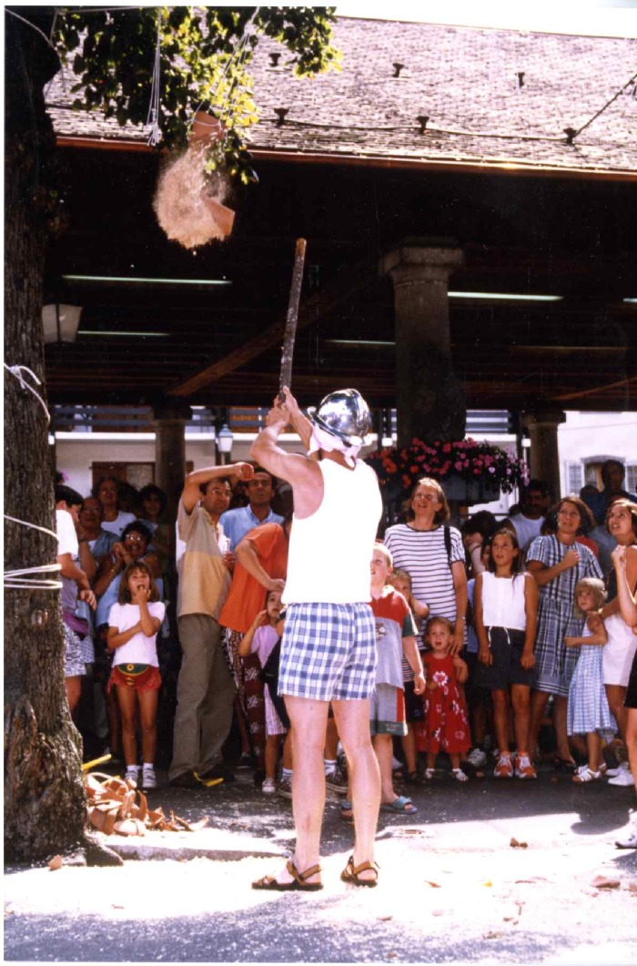
 | Jeu du Cornichon (7-004) | Jeu du Cornichon sur la place de grenette à samoens
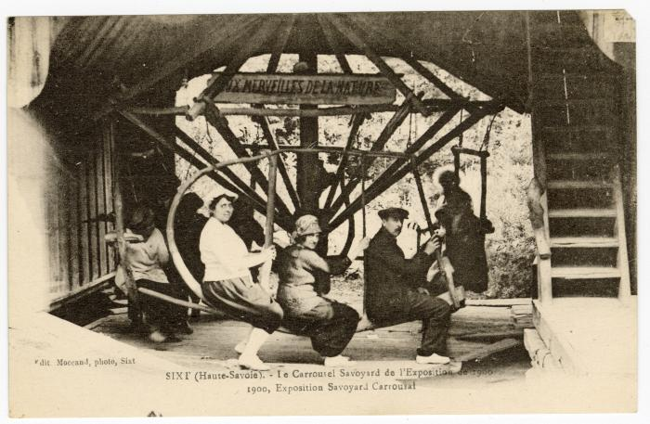 | Le Carrousel Savoyard de l'exposition de 1900 (56-087) | Le Carrousel Savoyard de l'exposition de 1900
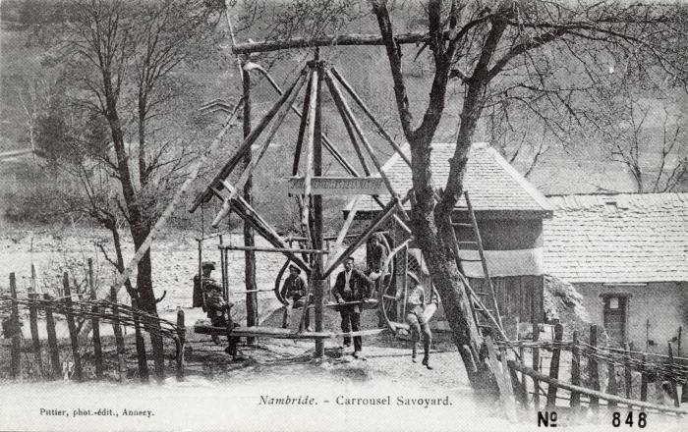 | Le carrousel savoyard de Pierre au Merle à Nambride - 1933 (2-031) | Le carrousel savoyard à Nambride - 1933
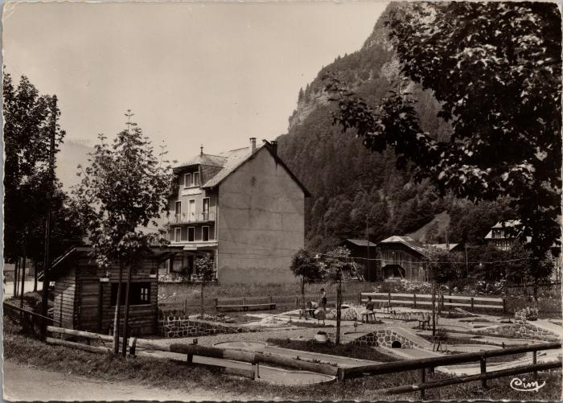 | Le mini Golf de Sixt Fer-à-Cheval (2-2391) | Le mini Golf de Sixt Fer-à-Cheval

